記入例
記入例
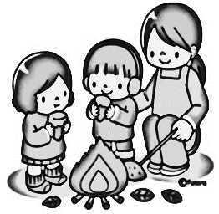
冬×自然体験プログラム 申込書
団 体 名 グループ名 | 春日井市少年自然の家
（ふりがな） | （ | みずの たかのり |  | ）
代表者※必須 | 水野 孝紀
住 所※必須 | 春日井市廻間町1102-1
連絡先※必須 | 090-6666-7777 |  |  | FAX | 0568-91-1640
ご依頼 内 容 ※ドロップダウン リストで入力できます。 | 実施日 |  |  | 自然体験プログラム
 | ① | 2024-01-27 |  | たき火＆焼きいも
 | ② | 2024-01-28 |  | 餅つき
 | ③
参加人数 ※必須 |  | 大人（高校生以上） | 子ども（3歳以上） |  | 合計
 | ① | 6 | 7 |  | 13
 | ② | 6 | 7 |  | 13
 | ③ | 6 | 7 |  | 13
備 考※必須

問い合わせ
少年自然の家 | 電話：０５６８－９２－８２１１
 | FAX：０５６８－９１－１６４０

